Задание 1
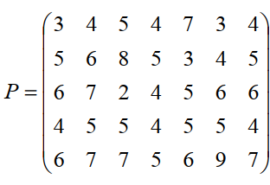
 |  |  | Контрольные вопросы
 |  | благопр | 1 | г
 |  | 0.6 | 2 | в
 |  | 60 | 3 | г
 |  |  | 4 | в
 | большая | неблагопр | 5 | в
 | 10 | 0.4 | 6 | а
 |  | -65 | 7 | б
Решение |  |  | 8 | а
большая |  |  | 9 | б

 | маленькая | благопр
 | 6 | 0.6
 |  | 30

 |  | неблагопр
 |  | 0.4
 |  | -30

